Bordas
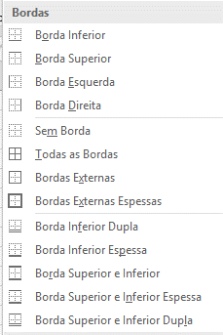
Bordas inferior | Borda Inferior Dupla

Borda Superior | Borda Inferior espessa

Borde Esquerda | Borda Superior e inferior

Borda Direta | Borda Superior e inferior espessa

Sem borda | Boa Superior e inferior dupla

Todas as Bordas
 | Personalizadas
Bordas Externas

Bordas Externas espessas

